Evidencias01
 |  | Evidencias de Casos de Pruebas

Identificación del Caso de Prueba 01

Código del Caso de Prueba | Nombre del Caso de Prueba |  | Prueba Ejecutada
1 | Iniciar Sesion y subir imagen del item del escritorio

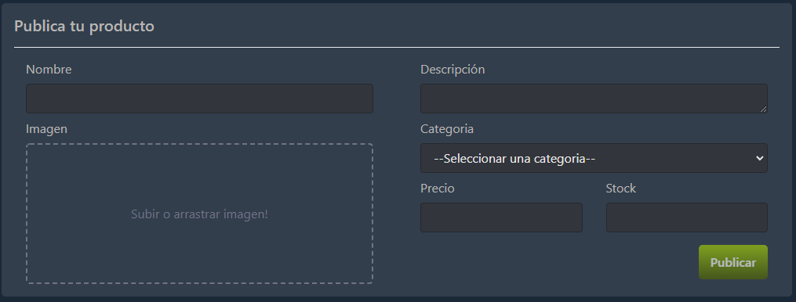 1. Ingresar a la opcion "vender"

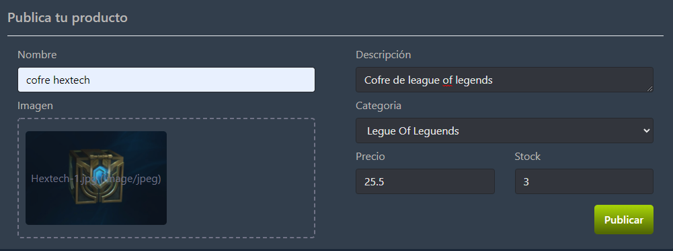 2. Rellene los campos solicitados con la imagen anunciada

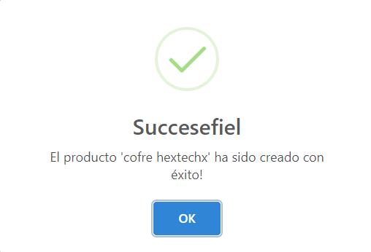 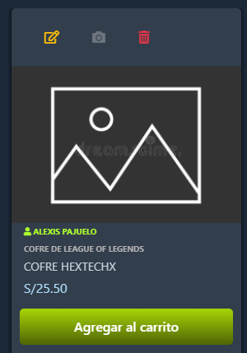 3. Se agrega la imagen del item ofertado

